42.15-42.18
Hanoi City Yen Xa Sewerage System Project Dự án Hệ thống xử lý nước thải Yên Xá TP. Hà Nội Package 4: Construction of Sewer Pipes in Ha Dong and New Urban Area Gói thầu 4: Xây dựng hệ thống cống cho một phần khu vực Hà Đông và khu đô thị mới |  | Yasuda Engineering Co.,Ltd Công ty TNHH Yasuda Engineering Daily Report /Báo cáo ngày
 |  | 1-Jun-2026
Construction Activities Photographs / Ảnh các hoạt động thi công
Date/ Ngày: | 1-Jun-2026
Description/ Mô tả: | Overview
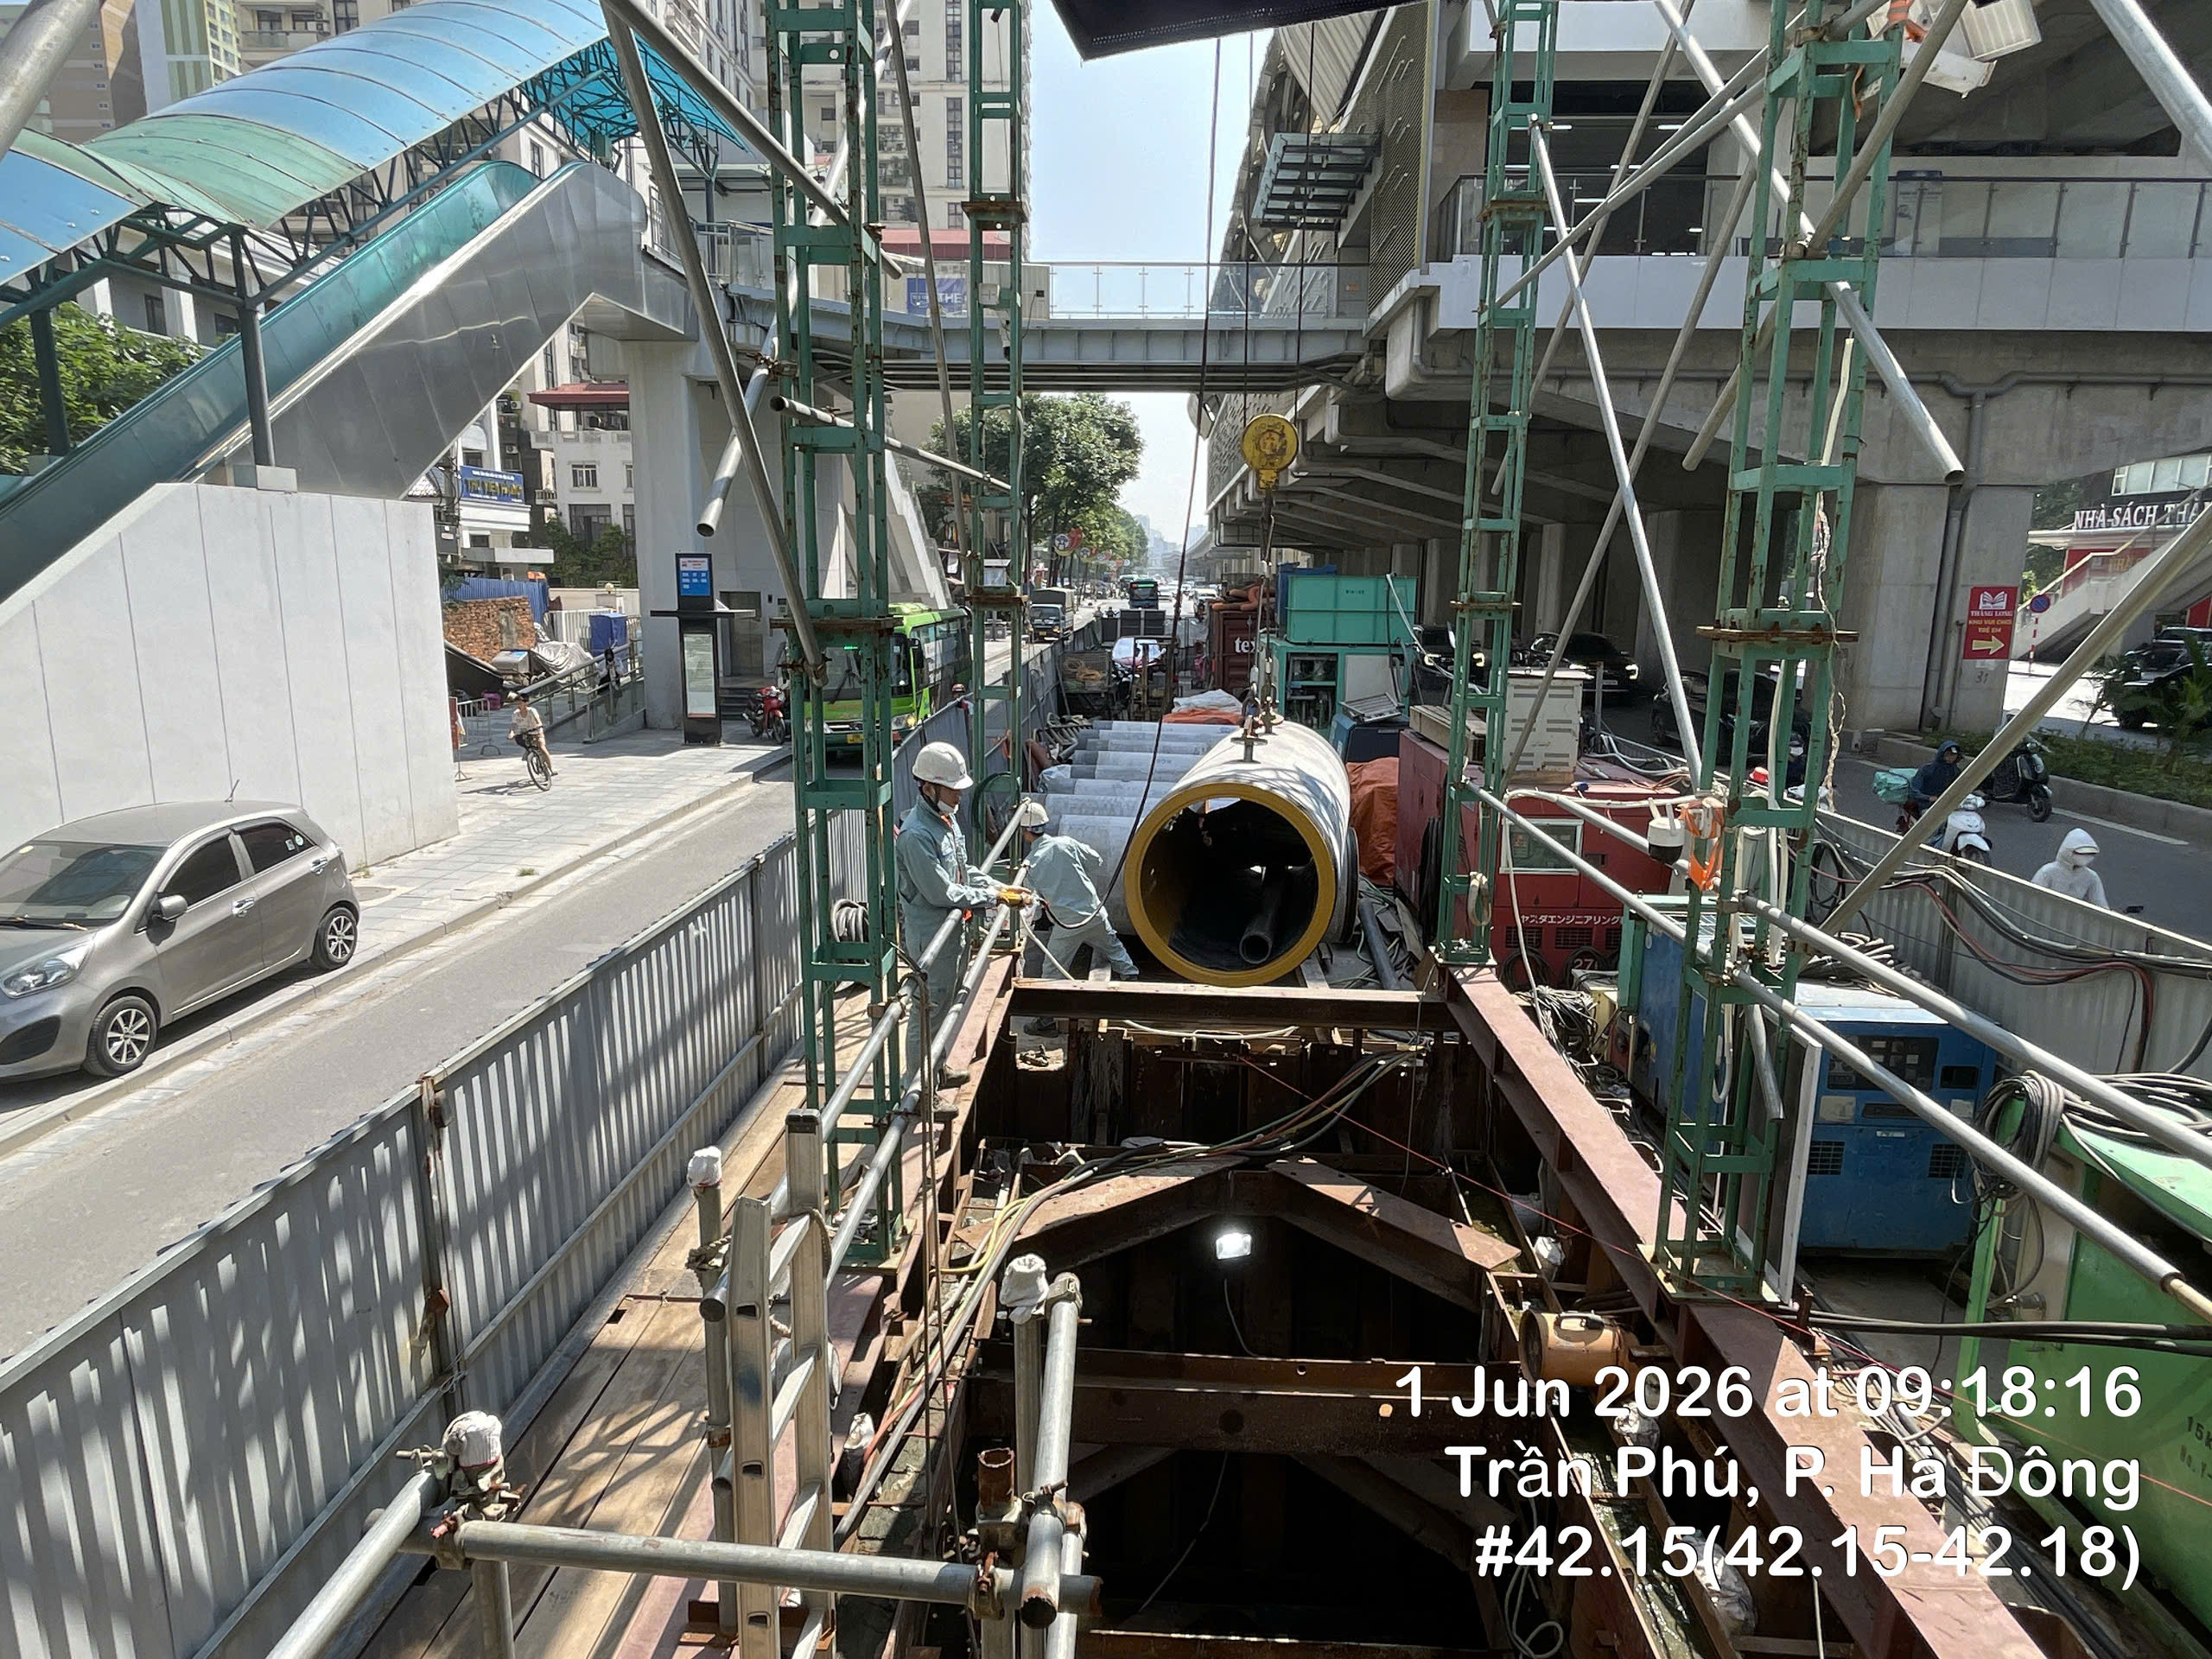

Description/ Mô tả:

Description/ Mô tả:

